Hoja1
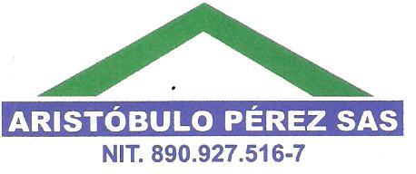
CELEBRACION DIA DEL PADRE FECORH SEDE CENTRO

2016-06-16

 |  | PRODUCTOS
NOMBRES | APELLIDOS | TRAE | SILV | ORO | CEM | D. ELITE | CORREO | TELEFONO | FIRMA

